cursos-6
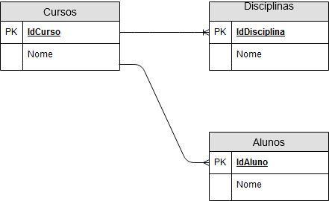
Disciplinas |  |  | Cursos |  | Alunos
IdMateria | Nome | Curso | IdCurso | Nome | IdAluno | Nome | IdCurso
1 | HTML | 1 | 1 | Técnico Dev | 1 | Tadeu | 1
2 | CSS | 1 | 2 | Técnico Redes | 2 | Kevin | 1
3 | Design | 1
4 | Conceito de Redes | 2

Conceitual

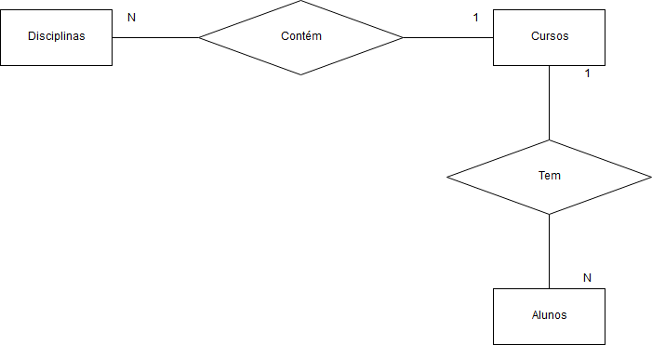

Lógico

cursos-7
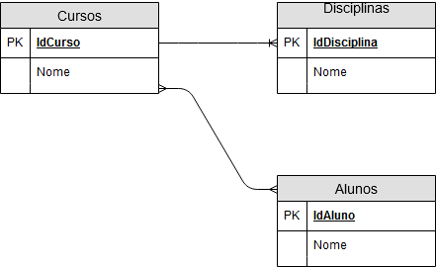
Disciplinas |  |  | Cursos |  | CursosAlunos |  | Alunos
IdMateria | Nome | Curso | IdCurso | Nome | IdCurso | IdAluno | IdAluno | Nome
1 | HTML | 1 | 1 | Técnico Dev | 1 | 1 | 1 | Tadeu
2 | CSS | 1 | 2 | Técnico Redes | 2 | 1 | 2 | Kevin
3 | Design | 1
4 | Conceito de Redes | 2

Conceitual
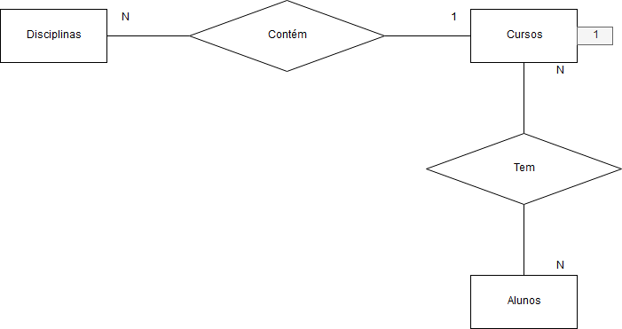

Lógico

